正扫时序
 |  | Display Frame N |  | Blanking

T2
T2
 | STV1
T1
T1
T2
T2
 | STV2

T1
T2
T1
T2
 | STV3
T1
T1
T2
T2
 | STV4
T3
共计101个周期
共计101个周期
T1
T2
dummy
G9
1593
1609
T1
T2
dummy
G9
1609
 | CK1 |  | …… |  | ……
T3
共计101个周期
共计101个周期
T1
T2
dummy
G10
1594
1610
T1
T2
dummy
G10
1610
 | CK2 |  | …… |  | ……
T1
T3
共计101个周期
T1
T2
dummy
G11
1595
1611
T2
dummy
G11
1611
 | CK3 |  | …… |  | ……
T1
T3
共计101个周期
T2
dummy
G12
1596
1612
T2
dummy
G12
1612
 | CK4 |  | …… |  | ……
T3
共计101个周期
T1
T2
dummy
G13
1597
dummy
T2
dummy
G13
dummy
 | CK5 |  | …… |  | ……
T3
共计101个周期
共计101个周期
T1
T2
dummy
G14
1598
dummy
T2
dummy
G14
dummy
 | CK6 |  | …… |  | ……
T3
共计101个周期
共计101个周期
T1
T2
dummy
G15
1599
dummy
T2
dummy
G15
dummy
 | CK7 |  | …… |  | ……
共计101个周期
共计101个周期
T1
T2
dummy
T3
G16
1600
dummy
T2
dummy
G16
dummy
 | CK8 |  | …… |  | ……
T3
共计101个周期
共计101个周期
T1
T2
G1
G17
1601
dummy
T2
G1
G17
dummy
 | CK9 |  | …… |  | ……
T1
T3
共计101个周期
共计101个周期
T2
G2
1602
dummy
T2
G2
dummy
 | CK10 |  | …… |  | ……
T3
共计101个周期
T1
T2
G3
1603
dummy
T2
G3
dummy
 | CK11 |  | …… |  | ……
T3
共计101个周期
共计101个周期
T1
T2
G4
1604
dummy
T2
G4
dummy
 | CK12 |  | …… |  | ……
T1
T3
1605
共计100个周期
共计100个周期
T2
G5
T2
G5
 | CK13 |  | …… |  | ……
T3
共计100个周期
共计100个周期
T1
T2
G6
1606
T2
G6
 | CK14 |  | …… |  | ……
T1
T3
共计100个周期
共计100个周期
T2
G7
1607
T2
G7
 | CK15 |  | …… |  | ……
T3
共计100个周期
T1
T2
G8
1608
T2
G8
 | CK16 |  | …… |  | ……
≥1H
≥1H
 | STV0

VDS |  |  | …… |  | ……

VSD |  |  | …… |  | ……

 | GCH |  | …… |  | ……

 | VGL |  | …… |  | ……

反扫时序
 |  | Display Frame N |  | Blanking

T2
T2
 | STV2
T1
T1
T2
T2
 | STV1

T1
T2
T1
T2
 | STV4
T1
T1
T2
T2
 | STV3
T3
共计101个周期
共计101个周期
T1
T2
dummy
G9
1593
1609
T1
T2
dummy
G9
1609
 | CK12 |  | …… |  | ……
T3
共计101个周期
共计101个周期
T1
T2
dummy
G10
1594
1610
T1
T2
dummy
G10
1610
 | CK11 |  | …… |  | ……
T1
T3
共计101个周期
T1
T2
dummy
G11
1595
1611
T2
dummy
G11
1611
 | CK10 |  | …… |  | ……
T1
T3
共计101个周期
T2
dummy
G12
1596
1612
T2
dummy
G12
1612
 | CK9 |  | …… |  | ……
T3
共计101个周期
T1
T2
dummy
G13
1597
dummy
T2
dummy
G13
dummy
 | CK8 |  | …… |  | ……
T3
共计101个周期
共计101个周期
T1
T2
dummy
G14
1598
dummy
T2
dummy
G14
dummy
 | CK7 |  | …… |  | ……
T3
共计101个周期
共计101个周期
T1
T2
dummy
G15
1599
dummy
T2
dummy
G15
dummy
 | CK6 |  | …… |  | ……
共计101个周期
共计101个周期
T1
T2
dummy
T3
G16
1600
dummy
T2
dummy
G16
dummy
 | CK5 |  | …… |  | ……
T3
共计101个周期
共计101个周期
T1
T2
G1
G17
1601
dummy
T2
G1
G17
dummy
 | CK4 |  | …… |  | ……
T1
T3
共计101个周期
共计101个周期
T2
G2
1602
dummy
T2
G2
dummy
 | CK3 |  | …… |  | ……
T3
共计101个周期
T1
T2
G3
1603
dummy
T2
G3
dummy
 | CK2 |  | …… |  | ……
T3
共计101个周期
共计101个周期
T1
T2
G4
1604
dummy
T2
G4
dummy
 | CK1 |  | …… |  | ……
T1
T3
1605
共计100个周期
共计100个周期
T2
G5
T2
G5
 | CK16 |  | …… |  | ……
T3
共计100个周期
共计100个周期
T1
T2
G6
1606
T2
G6
 | CK15 |  | …… |  | ……
T1
T3
共计100个周期
共计100个周期
T2
G7
1607
T2
G7
 | CK14 |  | …… |  | ……
T3
共计100个周期
T1
T2
G8
1608
T2
G8
 | CK13 |  | …… |  | ……
≥1H
≥1H
 | STV0

VSD |  |  | …… |  | ……

VDS |  |  | …… |  | ……

 | GCH |  | …… |  | ……

 | VGL |  | …… |  | ……

on_off_apo
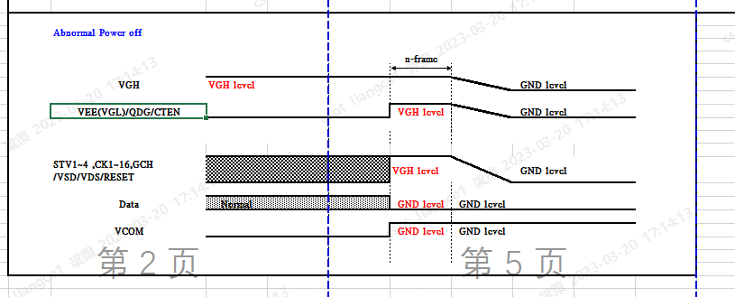
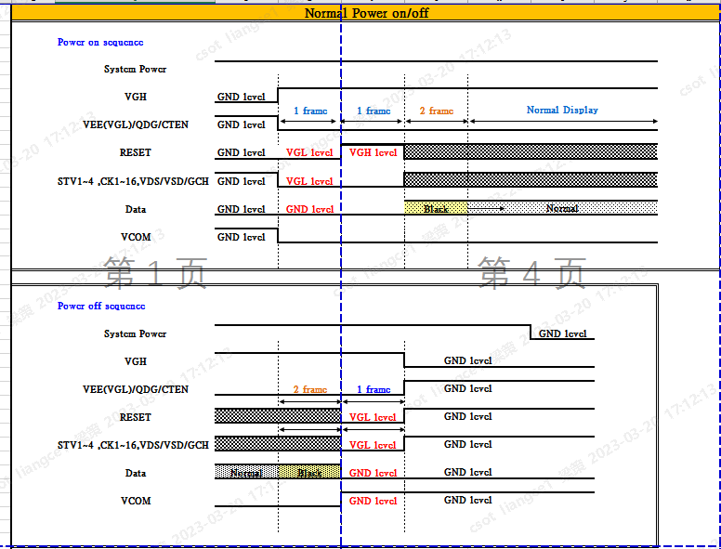

RESET=STV0；
D2U=VSD，U2D=VDS；

LPWG
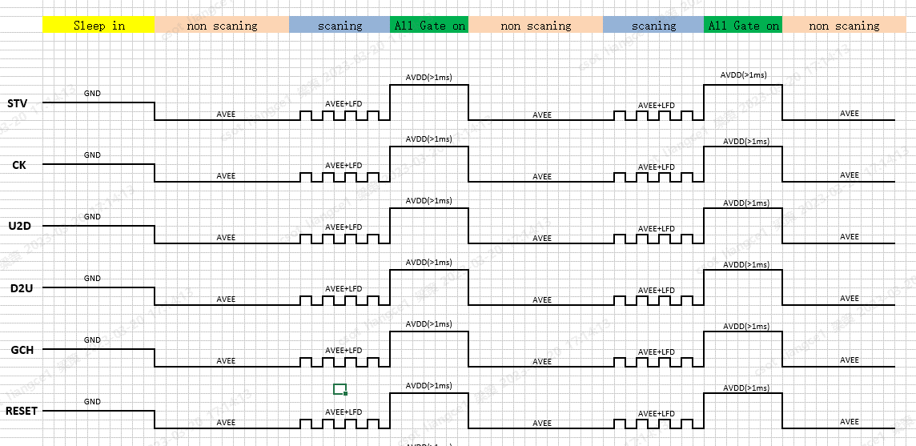

RESET=STV0；
D2U=VSD，U2D=VDS；

